Folha1
Comunicações entre componetes

 | Utilizador - View | Utilizador - Controller | Utilizador - Model | View - Controller | View - Model | Controller - Model | View - View | Comunicações totais
Curry & Grace | 2 | 1 | 0 | 3 | 1 | 2 | 1 | 10
Krasner & Pope | 0 | 3 | 0 | 2 | 0 | 3 | 1 | 9

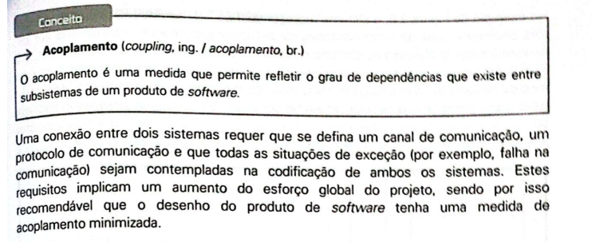

Para alcançar um acopolamento minimo importa ter p menor njumero de conexões entre componetes.
No quadro comparativo estão destacas as opções com menor numero de conexões em cada comunicação entre componentes.
O modelo MVC segundo Krasner & Pope apresenta um menor numero de conexões entre compebtres e também de numero de comunicações totais.
Em teroria esse seria o melhor modelo a usar para a implementação da nossa Api.
No entanto, tendo em conta as caracterísctias da Api escolhoda (.net MAUI), já tinhamos dicutido antes a sua forma de integração com um modelo MVC e concluimos "prevemos que o uso inicial da API seja todo dentro do Model."
Assim, blabla para justificar que tem de ser o origial na mesma!!!!!!

